Лист1
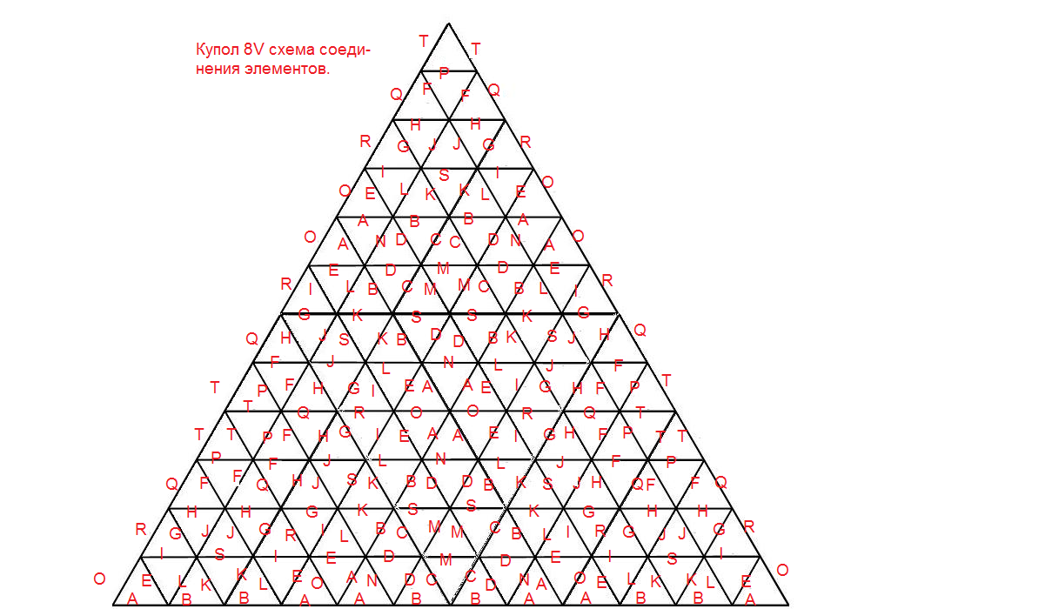
Расчет элементов купола 1/2 , 8V
Ребра | Коэффициенты | Длина элемента для R |  |  | Количество для 1/2 | Суммарная длина для |  |  | купол |  | 3.5 | 2.5 | 6
 |  | 2 | 2.5 | 6 |  | 2 | 2.5 | 6 | площадь |  |  |  |  | 286.661875
A | 0.15296 | 0.306 | 0.382 | 0.918 | 70 | 21 | 27 | 64
B | 0.16088 | 0.322 | 0.402 | 0.965 | 70 | 23 | 28 | 68 | 1-го этажа |  | 38.5 | 19.6 | 113.1
C | 0.163 | 0.326 | 0.408 | 0.978 | 60 | 20 | 24 | 59
D | 0.16033 | 0.321 | 0.401 | 0.962 | 60 | 19 | 24 | 58 | пов-ть (остекления) |  | 77.0 | 39.3 | 226.2
E | 0.14862 | 0.297 | 0.372 | 0.892 | 60 | 18 | 22 | 54 | полуперегородка |  | 19.2 | 9.8 | 56.5
F | 0.13033 | 0.261 | 0.326 | 0.782 | 60 | 16 | 20 | 47 | длина грядки |  | 10.3 | 7.2 | 18.1
G | 0.14056 | 0.281 | 0.351 | 0.843 | 60 | 17 | 21 | 51
H | 0.14803 | 0.296 | 0.370 | 0.888 | 60 | 18 | 22 | 53
I | 0.15267 | 0.305 | 0.382 | 0.916 | 60 | 18 | 23 | 55
J | 0.14548 | 0.291 | 0.364 | 0.873 | 60 | 17 | 22 | 52
K | 0.15477 | 0.310 | 0.387 | 0.929 | 60 | 19 | 23 | 56
L | 0.15636 | 0.313 | 0.391 | 0.938 | 60 | 19 | 23 | 56
M | 0.16036 | 0.321 | 0.401 | 0.962 | 30 | 10 | 12 | 29
N | 0.16465 | 0.329 | 0.412 | 0.988 | 30 | 10 | 12 | 30
O | 0.15315 | 0.306 | 0.383 | 0.919 | 30 | 9 | 11 | 28
P | 0.14018 | 0.280 | 0.350 | 0.841 | 30 | 8 | 11 | 25
Q | 0.13424 | 0.268 | 0.336 | 0.805 | 30 | 8 | 10 | 24
R | 0.14628 | 0.293 | 0.366 | 0.878 | 30 | 9 | 11 | 26 | площадь грядки |  | 34 | 17 | 101
S | 0.15639 | 0.313 | 0.391 | 0.938 | 30 | 9 | 12 | 28 | диаметр площадки обслуживания |  | 1.2 | 0.8 | 2.0
T | 0.11946 | 0.239 | 0.299 | 0.717 | 30 | 7 | 9 | 22
ИТОГО |  | 7.977 | 9.972 | 23.932 | 980 | 296 | 371 | 889 | ее площадь |  | 4.3 | 2.2 | 12.6
Площадь по основанию |  | 12.6 | 19.6 | 113.1 | доска толщина | 0.020 | 0.025 | 0.06 | объем внутри |  | 65.063191822 | 23.099645844 | 319.32950414
 |  |  |  |  | доска ширина | 0.040 | 0.050 | 0.120 | объем строения |  | 67.34590625 | 24.54296875 | 339.282
 |  |  |  |  | доска объем | 0.24 | 0.46 | 6.40 | объем утеплителя |  | 2.282714428 | 1.4433229062 | 19.952495856
 |  |  |  |  | Стоимость кон-ции дерево руб | 1660 | 3242 | 44821 | 0.075 | 0.025 | 0.555821625 | 0.69477703125 | 1.667464875
 |  |  |  |  | Стоимость коннекторов | 43260 | 43260 | 43260 | 0.1 | 0.03 | 0.8893146 | 1.11164325 | 2.6679438
 |  |  |  |  | площадь фанеры | 84.7 | 43.2 | 248.8
 |  |  |  |  | стоимость фанеры руб | 16932.7 | 8639.1 | 49761.4
 |  |  |  |  | стоимость опалубки | 61852.7 | 55141.4 | 137842.8 |  |  |  |  |  |  | 254837.0
 |  |  |  |  | объем бетона | 10.0
 |  |  |  |  | стоимость бетона | 20000.0 |  |  |  |  |  |  |  |  | 292984.2

 |  |  |  |  |  |  |  |  |  |  |  |  |  | 0.1 | 0.04 | 1.1857528 | 1.482191 | 3.5572584
 |  | труба 57мм | полоса сталь 25х2 | вес |  | концевики кол-во |  |  |  |  |  |  |  | 0.1 | 0.05 | 1.482191 | 1.85273875 | 4.446573
4-х конечный коннектор |  | 0.1 | 0.4 | 1.12 | 40 | 160 | 160 | 160 |  |  |  |  |  | 0.15 | 0.05 | 2.2232865 | 2.779108125 | 6.6698595
5-ти конечный коннектор |  | 0.1 | 0.4 | 1.278 | 6 | 30 | 30 | 30 |  |  |  |  |  |  |  | 0 | 0 | 0
6-ти конечный коннектор |  | 0.1 | 0.4 | 1.436 | 300 | 1800 | 1800 | 1800
итого |  | 168.848 | 314.42 | 483.268 | 346 | 1990 | 1990 | 1990
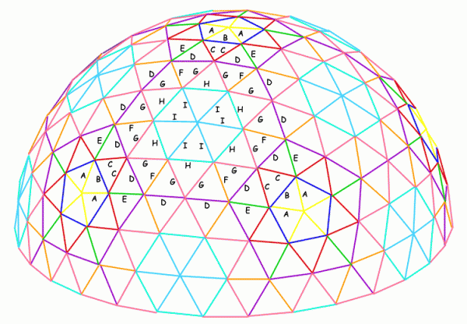
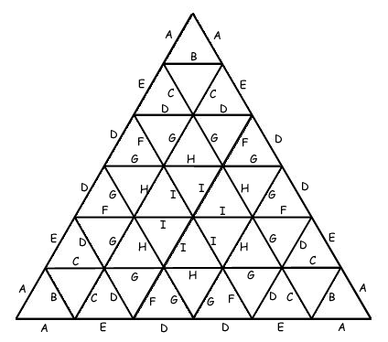
Расчет элементов купола 1/2 , 6V
Ребра | Коэффициенты | Длина элемента для R |  |  | Количество для 1/2 | Суммарная длина для |  |  | купол |  | 2 | 2.5 | 5
 |  | 2 | 2.5 | 5 |  | 2 | 2.5 | 5 | площадь
A | 0.1625672 | 0.325 | 0.406 | 0.813 | 30 | 10 | 12 | 24
B | 0.1904769 | 0.381 | 0.476 | 0.952 | 30 | 11 | 14 | 29 | 1-го этажа |  | 12.6 | 19.6 | 78.5
C | 0.1819083 | 0.364 | 0.455 | 0.910 | 60 | 22 | 27 | 55 |  |  |  |  |  | 0
D | 0.2028197 | 0.406 | 0.507 | 1.014 | 90 | 37 | 46 | 91 | пов-ть (остекления) |  | 25.1 | 39.3 | 157.1 | 804.224
E | 0.1873834 | 0.375 | 0.468 | 0.937 | 30 | 11 | 14 | 28 | полуперегородка |  | 6.3 | 9.8 | 39.3
F | 0.1980126 | 0.396 | 0.495 | 0.990 | 60 | 24 | 30 | 59 | длина грядки |  | 5.6 | 7.2 | 15.0
G | 0.2059077 | 0.412 | 0.515 | 1.030 | 130 | 54 | 67 | 134 | площадь грядки |  | 11 | 17 | 70
H | 0.2153537 | 0.431 | 0.538 | 1.077 | 65 | 28 | 35 | 70 | диаметр площадки обслуживания |  | 0.7 | 0.8 | 1.7
I | 0.2166282 | 0.433 | 0.542 | 1.083 | 60 | 26 | 32 | 65
ИТОГО |  |  |  |  | 555 | 222 | 278 | 555 | ее площадь |  | 1.4 | 2.2 | 8.7
Площадь по основанию |  | 12.6 | 19.6 | 78.5 | доска толщина | 0.020 | 0.02 | 0.05 | объем внутри |  | 12.192777234 | 23.958637184 | 190.51214428
 |  |  |  |  | доска ширина | 0.040 | 0.050 | 0.100 | объем строения |  | 12.566 | 24.54296875 | 196.34375
 |  |  |  |  | доска объем | 0.18 | 0.28 | 2.78 | объем утеплителя |  | 0.373222766 | 0.584331566 | 5.8316057187
 |  |  |  |  | Стоимость кон-ции дерево руб | 1243 | 1943 | 19429 | 0.075 | 0.025 | 0.41634575812 | 0.52043219766 | 1.0408643953
 |  |  |  |  | Стоимость коннекторов | #REF! | #REF! | #REF! | 0.1 | 0.03 | 0.666153213 | 0.83269151625 | 1.6653830325
 |  |  |  |  | площадь фанеры | 27.6 | 43.2 | 172.8
 |  |  |  |  | стоимость фанеры руб | 5529.0 | 8639.1 | 34556.5
 |  |  |  |  | стоимость опалубки | #REF! | #REF! | #REF!
 |  |  |  |  | объем бетона | 10.0
 |  |  |  |  | стоимость бетона | 20000.0
 |  | труба 57мм | полоса сталь 25х2 | вес |  | концевики кол-во
4-х конечный коннектор |  | 0.1 | 0.4 | 1.12 | 30 | 120.0 | 120.0 | 120.0
5-ти конечный коннектор |  | 0.1 | 0.4 | 1.278 | 6 | 30.0 | 30.0 | 30.0
6-ти конечный коннектор |  | 0.1 | 0.4 | 1.436 | 160 | 960.0 | 960.0 | 960.0
итого |  |  |  | 271.028 | 196 | 1110.0 | 1110.0 | 1110.0

4V
Ребра | Коэффициенты | Длина элемента для R |  |  |  |  |  |  |  | 6 | кол-во досок
 |  | 2 | 2.5 | 6 | Количество для 1/2 | Суммарная длина для |  |  | кол-во эл
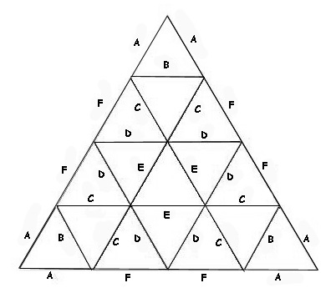
A | 0.25318 | 0.506 | 0.633 | 1.519 |  | 2 | 2.5 | 6 | A | 11.849277194 | 2.5318
B | 0.29524 | 0.590 | 0.738 | 1.771 | 30 | 15.1908 | 18.9885 | 45.5724 | B | 10.161224766 | 2.9524
C | 0.29453 | 0.589 | 0.736 | 1.767 | 30 | 17.7144 | 22.143 | 53.1432 | C | 10.185719621 | 5.8906
D | 0.31287 | 0.626 | 0.782 | 1.877 | 60 | 35.3436 | 44.1795 | 106.0308 | D | 9.5886470419 | 7.3003
E | 0.32492 | 0.650 | 0.812 | 1.950 | 70 | 43.8018 | 54.75225 | 131.4054 | E | 9.2330419796 | 3.2492
F | 0.29859 | 0.597 | 0.746 | 1.792 | 30 | 19.4952 | 24.369 | 58.4856 | F | 10.047221943 | 2.9859
Площадь по основанию |  | 12.566 | 19.634375 | 113.094 | 30 | 17.9154 | 22.39425 | 53.7462
 |  |  |  | ИТОГО | 250 | 149.5 | 186.8 | 448.4
 |  |  |  |  | Труба ст. квадрат | 10 | 20 | 25
 |  |  |  |  | Вес трубы | 44.84 | 173.75 | 696.79
 |  |  |  |  | Стоимость конструкции | 1345.1508 | 5212.45935 | 20903.643432
 |  |  |  |  | Стоимость М2 | 214 | 331 | 139
 |  |  |  |  |  | концевики кол-во
4-х конечный коннектор |  |  |  |  | 20 | 80
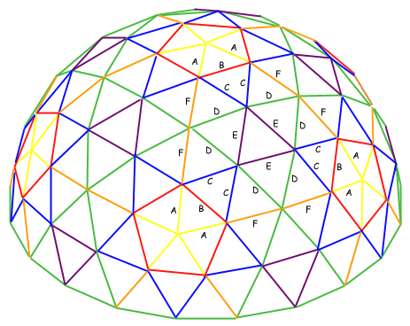
5-ти конечный коннектор |  |  |  |  | 6 | 30
6-ти конечный коннектор |  |  |  |  | 65 | 390
 |  |  |  | итого | 91 | 500

Углы между ребрами (между "лепестками" коннекторов) легко вычисляются по заданным сторонам треугольников.
Приблизительные значения углов апроксимации, в которых сходятся ребра геодезического купола на его вершинах:
o 1V купол - А=32º
o 2V купол - A=18º, B=16º
o 3V купол - A=10º, B=12º, С=12º
o 4V купол - A, B, С, D, E, F - 7-9º
o 5V купол - A, B, С, D, E, F, G, H, I - 6-7º
o 6V купол - A, B, С, D, E, F, G, H, I - 5-6º
Калькуляторы on-line:
Acidome calculator - толковый российский on-line калькулятор
Desert Domes
Geo-Dome

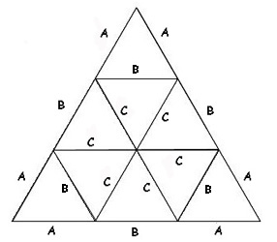
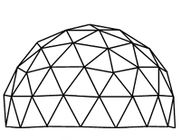
3V 5/8
Ребра | Коэффициенты | Длина элемента для R |  |  | Количество для 1/2 | Суммарная длина для
 |  | 2 | 2.5 | 3 |  | 2 | 2.5 | 3
A | 0.34862 | 0.697 | 0.872 | 1.046 | 30 | 20.9172 | 26.1465 | 31.3758
B | 0.40355 | 0.807 | 1.009 | 1.211 | 55 | 44.3905 | 55.488125 | 66.58575
C | 0.41241 | 0.825 | 1.031 | 1.237 | 80 | 65.9856 | 82.482 | 98.9784
Площадь по основанию |  | 12.566 | 19.634375 | 28.2735 | 165 | 131.3 | 164.1 | 196.9
 |  |  |  | ИТОГО | Труба ст. квадрат | 10 | 20 | 25
 |  |  |  |  | Вес трубы | 39.39 | 152.63 | 306.04
 |  |  |  |  | Стоимость конструкции | 1181.6397 | 4578.8538375 | 9181.340469
 |  |  |  |  | Стоимость М2 | 214 | 331 | 139
 |  |  |  |  |  | концевики кол-во

4-х конечный коннектор |  |  |  |  | 15 | 60
5-ти конечный коннектор |  |  |  |  | 6 | 30
6-ти конечный коннектор |  |  |  |  | 40 | 240
 |  |  |  | итого | 61 | 330

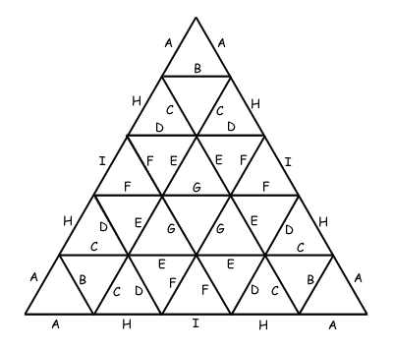
 | 5V
5V 5/8
Ребра | Коэффициенты | Длина элемента для R |  |  | Количество для 1/2 | Суммарная длина для
 |  | 4 | 2 | 6 |  | 4 | 2 | 6
A | 0.19814743 | 0.793 | 0.396 | 1.189 | 30 | 23.7776916 | 11.8888458 | 35.6665374
B | 0.23179025 | 0.927 | 0.464 | 1.391 | 30 | 27.81483 | 13.907415 | 41.722245
C | 0.22568578 | 0.903 | 0.451 | 1.354 | 60 | 54.1645872 | 27.0822936 | 81.2468808
D | 0.24724291 | 0.989 | 0.494 | 1.483 | 60 | 59.3382984 | 29.6691492 | 89.0074476
E | 0.25516701 | 1.021 | 0.510 | 1.531 | 70 | 71.4467628 | 35.7233814 | 107.1701442
F | 0.24508578 | 0.980 | 0.490 | 1.471 | 90 | 88.2308808 | 44.1154404 | 132.3463212
G | 0.2615981 | 1.046 | 0.523 | 1.570 | 40 | 41.855696 | 20.927848 | 62.783544
H | 0.2315976 | 0.926 | 0.463 | 1.390 | 30 | 27.791712 | 13.895856 | 41.687568
I | 0.24534642 | 0.981 | 0.491 | 1.472 | 20 | 19.6277136 | 9.8138568 | 29.4415704

Площадь по основанию |  | 50.264 | 12.566 | 113.094 | 430 | 105.8 | 52.9 | 158.6
 |  |  |  | ИТОГО | Труба ст. квадрат | 10 | 20 | 25
 |  |  |  |  | Вес трубы | 31.73 | 49.18 | 246.52
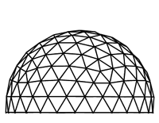
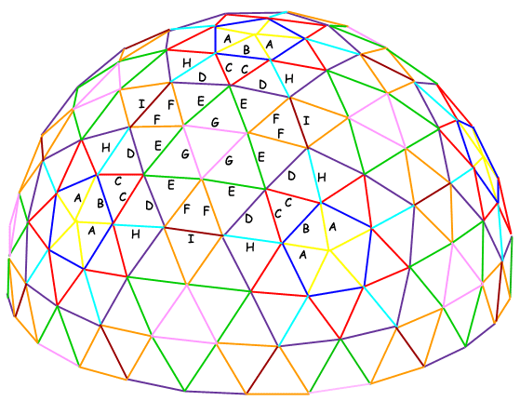
 |  |  |  |  | Стоимость конструкции | 951.8139792 | 1475.3116678 | 7395.5946184
 |  |  |  |  | Стоимость М2 | 214 | 331 | 139
 |  |  |  |  |  | концевики кол-во

4-х конечный коннектор |  |  |  |  | 25 | 100
5-ти конечный коннектор |  |  |  |  | 6 | 30
6-ти конечный коннектор |  |  |  |  | 120 | 720
 |  |  |  | итого | 151 | 850

5Vменее 5/8
Ребра | Коэффициенты | Длина элемента для R |  |  | Количество для 1/2 | Суммарная длина для
 |  | 3 | 2.5 | 6 |  | 3 | 2.5 | 6
A | 0.19814743 | 0.594 | 0.495 | 1.189 | 30 | 17.8332687 | 14.86105725 | 35.6665374
B | 0.23179025 | 0.695 | 0.579 | 1.391 | 30 | 20.8611225 | 17.38426875 | 41.722245
C | 0.22568578 | 0.677 | 0.564 | 1.354 | 60 | 40.6234404 | 33.852867 | 81.2468808
D | 0.24724291 | 0.742 | 0.618 | 1.483 | 50 | 37.0864365 | 30.90536375 | 74.172873
E | 0.25516701 | 0.766 | 0.638 | 1.531 | 50 | 38.2750515 | 31.89587625 | 76.550103
F | 0.24508578 | 0.735 | 0.613 | 1.471 | 60 | 44.1154404 | 36.762867 | 88.2308808
G | 0.2615981 | 0.785 | 0.654 | 1.570 | 35 | 27.4678005 | 22.88983375 | 54.935601
H | 0.2315976 | 0.695 | 0.579 | 1.390 | 30 | 20.843784 | 17.36982 | 41.687568
I | 0.24534642 | 0.736 | 0.613 | 1.472 | 10 | 7.3603926 | 6.1336605 | 14.7207852

Площадь по основанию |  | 28.2735 | 19.634375 | 113.094 | 355 | 79.3 | 66.1 | 158.6
 |  |  |  | ИТОГО | Труба ст. квадрат | 10 | 20 | 25
 |  |  |  |  | Вес трубы | 23.80 | 61.47 | 246.52
 |  |  |  |  | Стоимость конструкции | 713.8604844 | 1844.1395847 | 7395.5946184
 |  |  |  |  | Стоимость М2 | 214 | 331 | 139
 |  |  |  |  |  | концевики кол-во

4-х конечный коннектор |  |  |  |  | 25 | 100
5-ти конечный коннектор |  |  |  |  | 6 | 30
6-ти конечный коннектор |  |  |  |  | 95 | 570
 |  |  |  | итого | 126 | 700 |  |  | 8.82 | 105.84

